Tarif Market Place
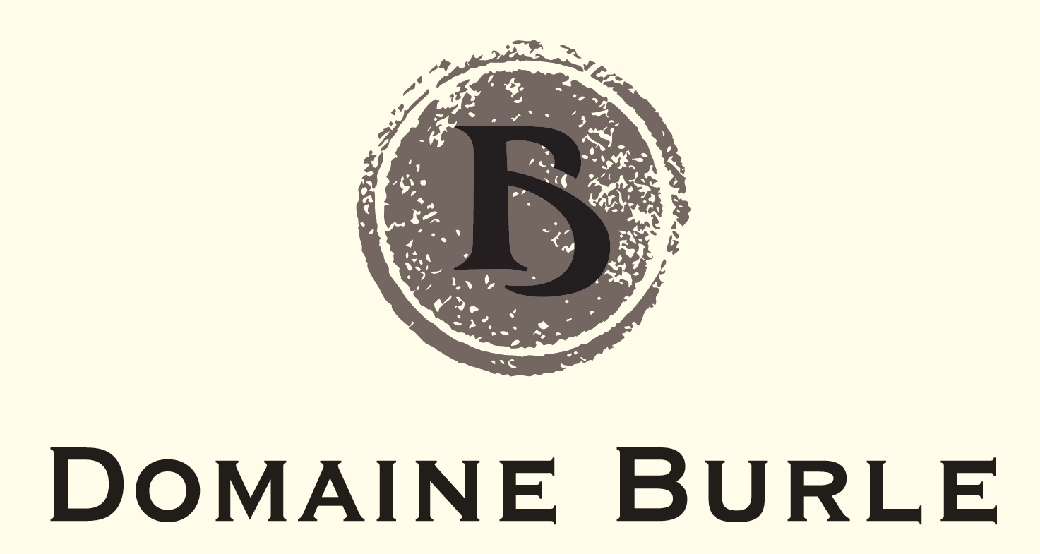
DOMAINE BURLE
306 CHEMIN SAINT DAMIEN
84190 GIGONDAS
SIRET: 40249088200014
06.89.38.59.69
CONTACT@DOMAINEBURLE.COM
WWW.DOMAINEBURLE

BON DE PRE-COMMANDE MARKET-PLACE
SALON DES VIGNERONS DE GIF SUR YVETTE - AVRIL 2022

Client:
Nom: |  | Prénom:
Adresse:

Code Postal: |  | Ville:
Email: |  | Tél. :

 |  | Btle | Millésime | Prix TTC | Qté | Total
Vins Rouges

GIGONDAS "LES FOUILLES " |  | 75 cl | 2019 | 16.00 €
GIGONDAS " LES PALLIEROUDAS |  | 75cl | 2020 | 15.00 €
VACQUEYRAS "LA MUSE " |  | 75cl | 2019 | 13.00 €
COTES DU RHONE |  | 75cl | 2019 | 8.00 €

 |  |  |  |  | 0 | - €
Commande par multiple de 6 bouteilles - Panachage possible
Paiement par virement uniquement - Franco de port - Retrait sur le salon
IBAN: | FR7610278065130008254894534 | BIC: | CMCIFR2A
Indiquez votre Nom complété de ‘’Market Place Salon Gif ‘’ dans la référence de votre virement

